Этап 1. Тест-анализ
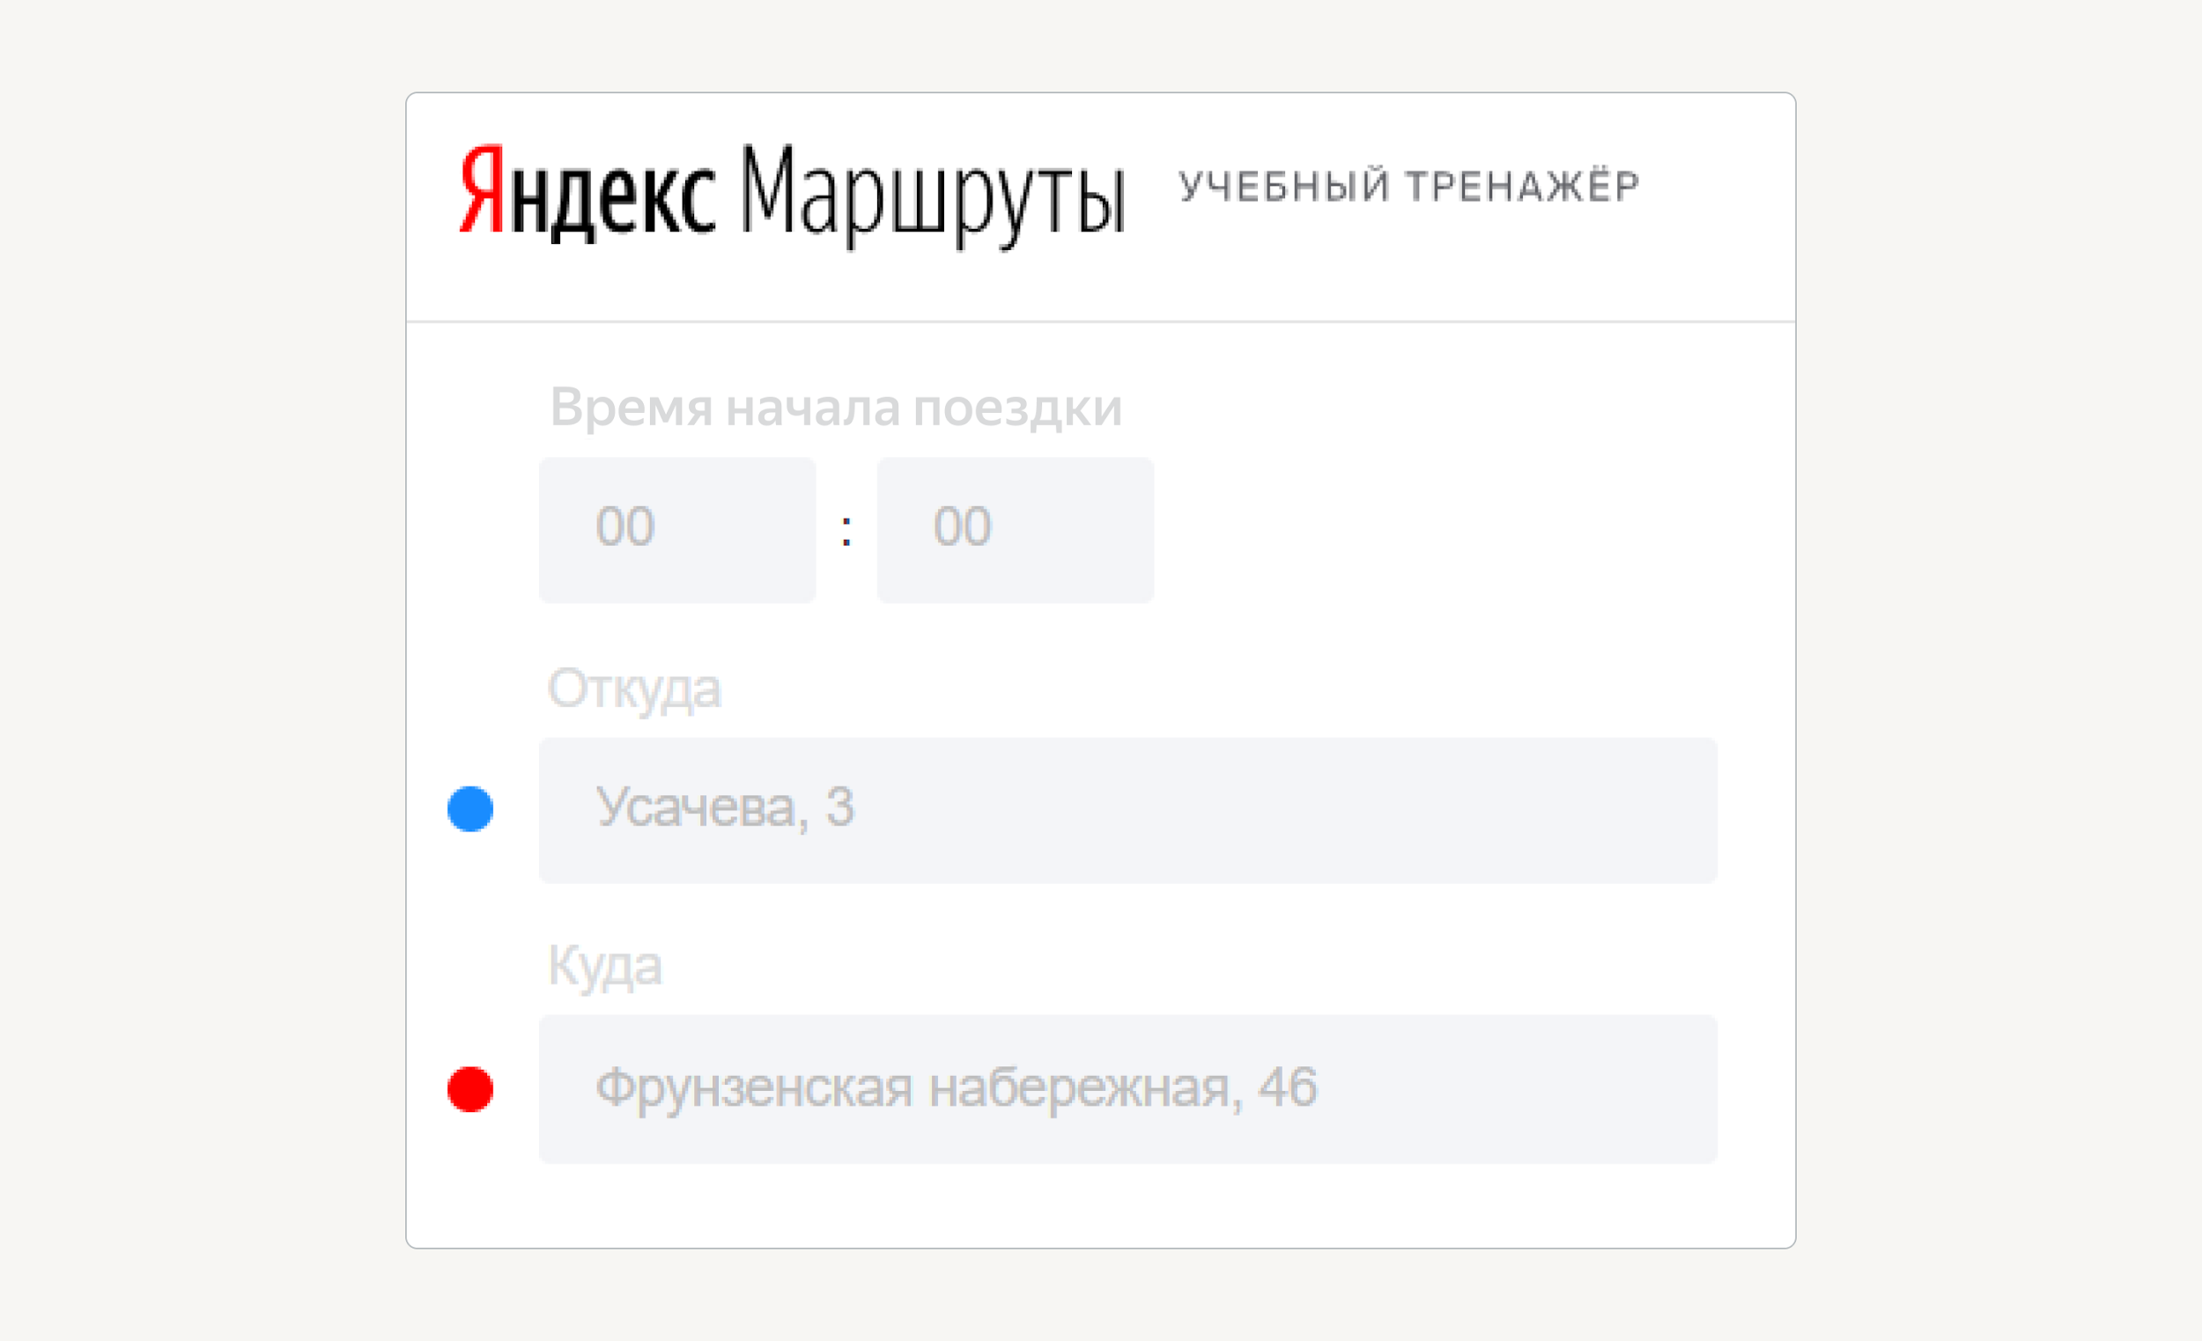
Эта вкладка для удобства и соблюдения последовательности этапов работы над задачей Её проверять ревьюер не будет Но мы рекомендуем выполнить тест-анализ для корректного перехода на этап тест-дизайна
Декомпозиция логики полей формы
Основные объекты | Дальнейшая декомпозиция объектов тестирования
Поле ввода часов | В поле есть данные :
 | Отрицательное значение
 | Целые числа от 0 до 23
 | Значения чисел больше 23
 | Нули перед однозначным числом
 | В поле нет данных
 | Валидация | При некорректном вводе подсвечивается ошибка "Вы ввели некорректное время"
 |  | Рамка поля подсвечивается красным
Поле ввода минут | В поле есть данные:

 | Отрицательные значения
 | Целые числа от 0 до 59
 | Значени чисел больше 59
 | Нули перед однозначным числом
 | В поле нет данных
 | Валидация

 |  | При некорректном вводе подсвечивается ошибка "Вы ввели некорректное время"
 |  | Рамка поля подсвечивается красным
Поле ввода адреса | В поле есть данные:
 | Отрицательное значение
 | От 1 до 50 символов
 | Более 50 символов
 | Валидация
 |  | При некорректном вводе подсвечивается ошибка "Вы ввели некорректное время"
 |  | Рамка поля подсвечивается красным

